상품제안서
한국 전통문양 텀블러 | 상품코드: F30285

 |  |  |  |  |  |  | 02-412-0044 | www.easy1.co.kr
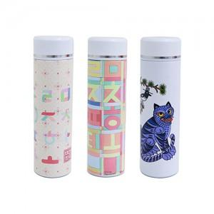

【상세/제작정보】 | <p>택배 한카톤 37개 / 4,500원 별도</p><p><span style="background-color: rgb(255, 255, 255); font-family: dotum; font-size: 13px;">보자기포장 9,000원vat별도</span>​</p>

【인쇄/포장옵션】 | 레이저, 풀칼라 / 포장지포장

【공급단가】 | 수량 | 100~ | 300~ | 500~ | 1,000~ | 3,000~
*VAT별도 | 단가 | 15,600원 | 15,340원 | 14,950원 | 14,690원 | 14,300원

【상품 URL】 | https://dev.easy1.co.kr:443/src/goods_detail.php?gdno=30285

